Education
โรงเรียน | trường học
ครู | giáo viên | 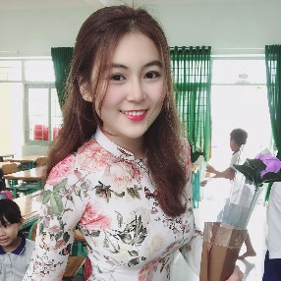
นักเรียน | học sinh | 
ชั้นเรียน | lớp học | 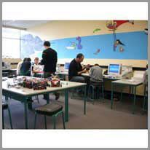
มหาวิทยาลัย | trường đại học | 
ตัวเลข | số liệu | 
การสอน | bài học | 
ห้องสมุด | thư viện | 
เครื่องคิดเลข | máy tính | 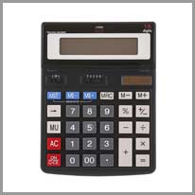
กระดาน | bảng | 
ชอล์ก | phấn viết | 
ความรู้ | kiến thức | 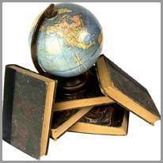
อนุปริญญา | bằng tốt nghiệp | 
ไวยากรณ์ | ngữ pháp | 
ศาสตราจารย์ | giáo sư | 

Society
สนามบิน | sân bay | 
อาคารที่พักอาศัย | nhà chung cư | 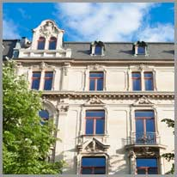
ท่าเรือ | cảng | 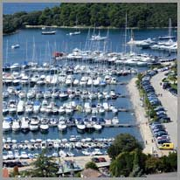
เมืองหลวง | thủ đô | 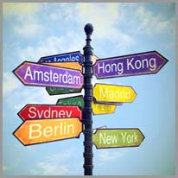
สุสาน | nghĩa trang | 
โรงภาพยนตร์ | rạp chiếu phim | 
เมือง | thành phố | 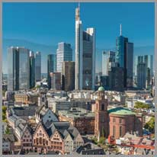
อาชญากรรม | tội phạm | 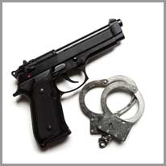
โรงแรม | khách sạn | 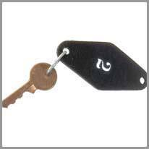
เมืองเก่า | phố cổ | 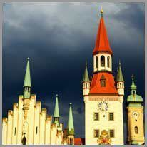
ไนท์คลับ | hôp đêm | 
อุโมงค์ | đường hầm | 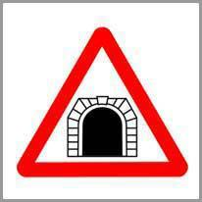
หมู่บ้าน | làng | 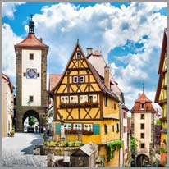
หอคอย | tháp | 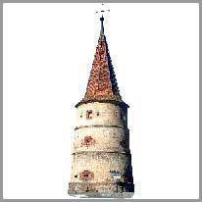
ผับ | quán rượu | 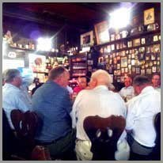

Business
ตู้เอทีเอ็ม | máy rút tiền ATM | 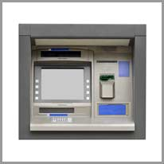
บัญชี | tài khoản | 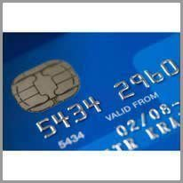
ธนาคาร | ngân hàng | 
เช็ค | tấm séc | 
แคชเชียร์ | máy tính tiền | 
สกุลเงิน | tiền tệ | 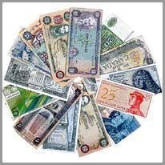
ทอง | vàng | 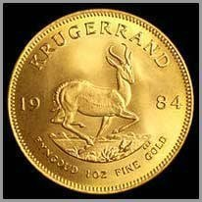
ใบเสร็จ | biên lai | 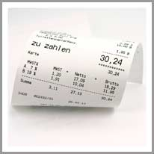
ตลาดหลักทรัพย์ | thị trường chứng khoán | 
กระเป๋าสตางค์ | ví tiền | 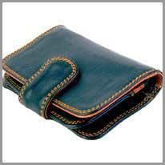
เหรียญ | tiền xu | 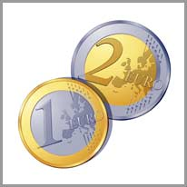
ความหรูหรา | đồ xa xỉ | 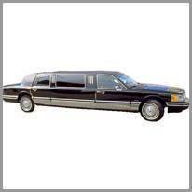
ป้ายราคา | nhãn giá | 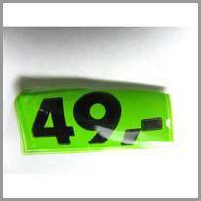
การค้า | thương mại | 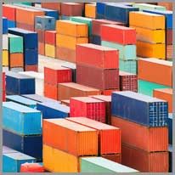
สมบัติ | kho báu | 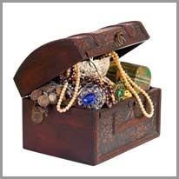

Technology
คอมพิวเตอร์ | máy tính | 
เดสก์ทอป | máy tính để bàn | 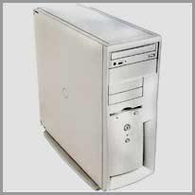
โน๊ตบุ๊ค | máy tính xách tay | 
เครื่องพิมพ์ | máy in | 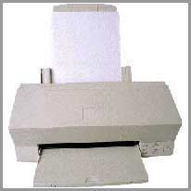
รีโมท | điều khiển từ xa | 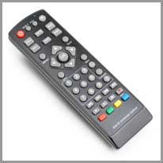
หุ่นยนต์ | người máy | 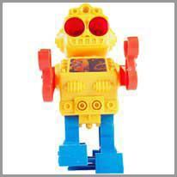
จักรเย็บผ้า | máy may | 
เครื่องสูบน้ำ | máy bơm | 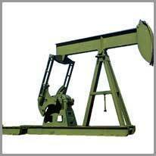
เครื่องแฟกซ์ | máy fax | 
กล้องวิดีโอ | máy quay video | 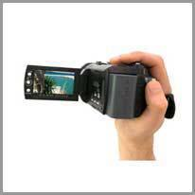
กังหันลม | tuabin gió | 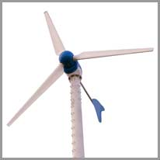
โรงสีแบบกังหันลม | cối xay gió | 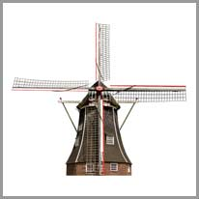
พลังงาน | năng lượng | 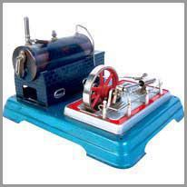
แท่นเจาะน้ำมัน | giàn khoan | 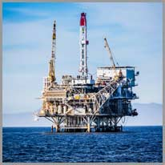
ไดรฟ์ | ổ đĩa | 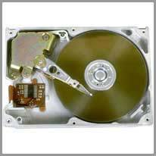

Space
กระสวยอวกาศ | tàu con thoi vũ trụ | 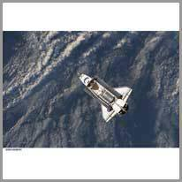
กล้องโทรทรรศน์ | kính thiên văn | 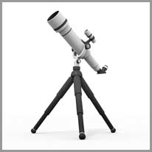
จานดาวเทียม | ăng-ten vệ tinh | 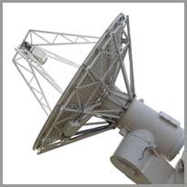
โลก | trái đất | 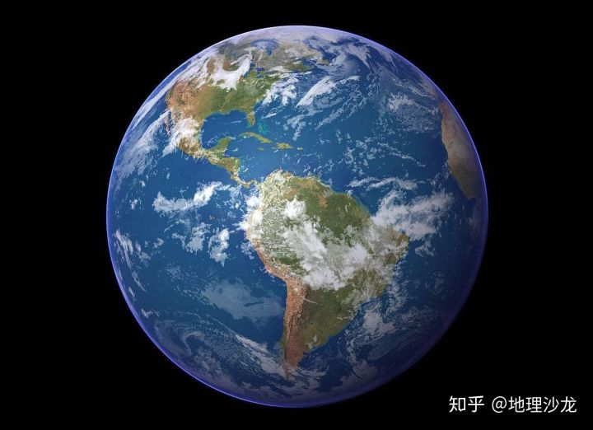
ดาวอังคาร | sao hỏa | 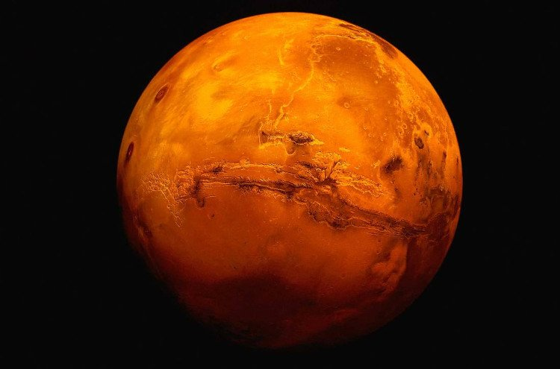
ปรอท | sao thủy | 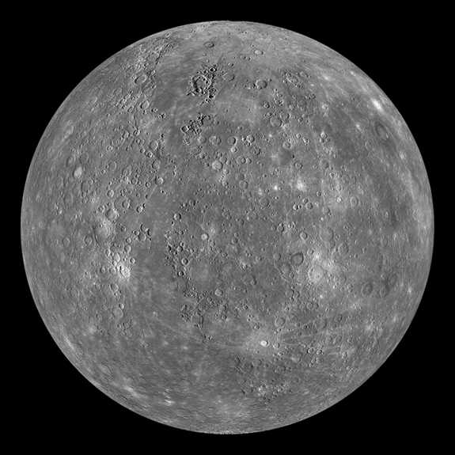
ดาวเสาร์ | sao thổ | 
ดาวพฤหัสบดี | sao mộc | 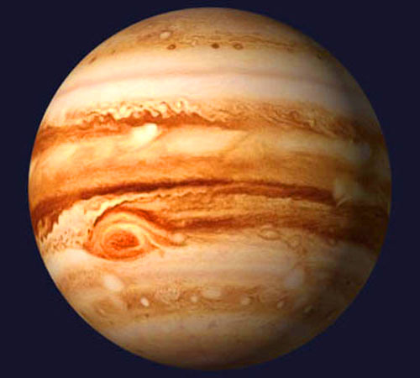
วีนัส | sao kim | 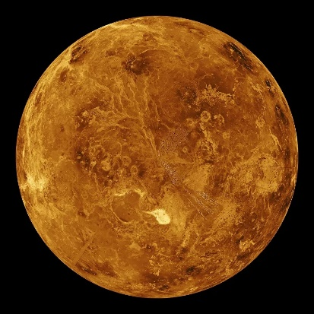
นักบินอวกาศ | phi hành gia | 
จรวด | tên lửa | 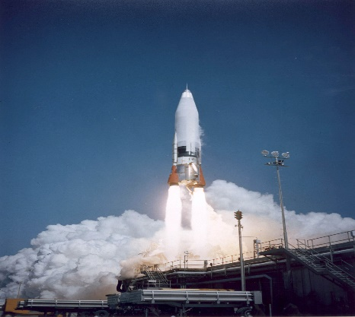
จักรวาล | vũ trụ | 
อุกกาบาต | thiên thạch | 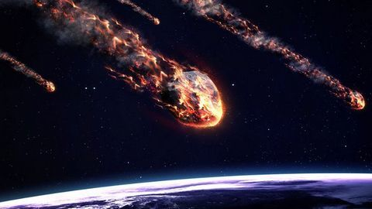
อา | mặt trời | 
ดวงจันทร์ | mặt trăng | 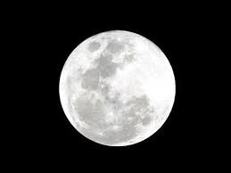

Animal
ลูกแมว | con mèo | 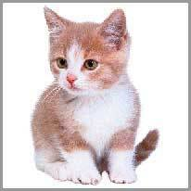
นก | con chim | 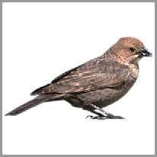
ผีเสื้อ | con bướm | 
ปลาทอง | cá vàng | 
หมี | gấu | 
ยีราฟ | con hươu cao cổ | 
ม้า | con ngựa | 
สิงโต | sư tử | 
หมู | con lợn | 
เสือ | con hổ | 
ควาย | trâu | 
ไดโนเสาร์ | khủng long | 
มังกร | con rồng | 
ฮิปโป | hà mã | 
จิงโจ้ | chuột túi | 

Plant
ไม้ไผ่ | cây tre | 
เบ่งบาน | bông hoa | 
กระบองเพชร | cây xương rồng | 
ต้นโคลเวอร์ | cây cỏ ba lá | 
ดอกแดฟโฟดิล | cây thủy tiên | 
ดอกเดซี่ | cây cúc | 
ดอกแดนดิไลออน | cây bồ công anh | 
หญ้า |  cỏ
เห็ด | nấm | 
ต้นพีช | cây đào | 
ดอกกุหลาบ | hoa hồng | 
ดอกทิวลิป | hoa tuy-líp | 
ข้าวสาลี | lúa mì | 
ดอกโครคัส | cây nghệ tây | 
ดอกผักตบชวา | cây lan dạ hương | 

Art
ศิลปะ | nghệ thuật | 
นักเต้น | vũ công | 
การวาดภาพ | bức vẽ | 
แกลเลอรี่ | phòng trưng bày | 
กราฟฟิตี | nghệ thuật graffiti | 
หัตถกรรม | thủ công mỹ nghệ | 
พิพิธภัณฑ์ | bảo tàng | 
การแสดง | biểu diễn | 
ภาพ | tranh ảnh | 
บทกวี | bài thơ | 
ประติมากรรม | tác phẩm điêu khắc | 
เพลง | bài hát | 
อนุเสาวรีย์ | bức tượng | 
งานโมเสก | tranh ghép | 
จิตรกรรมฝาผนัง | bức tranh tường | 

Sport
กีฬา | thể thao | 
ลูกบอล | bóng đá | 
บาสเก็ตบอล | bóng rổ | 
สกีวิบาก | trượt tuyết | 
แอโรบิก | thể dục nhịp điệu | 
กรีฑา | điền kinh | 
แบดมินตัน | cầu lông | 
เบสบอล | bóng chày | 
มวย | môn quyền Anh | 
บิลเลียด | trò chơi bi-a | 
เทเบิลเทนนิส | bóng bàn | 
เทนนิส | quần vợt | 
ผู้เล่นวอลเลย์บอล | bóng chuyền | 
โยคะ | yoga | 
การโต้คลื่น | lướt sóng | 

Nature
ไฟ | lửa | 
ทะเลสาบ | hồ | 
ภูเขา | núi | 
มหาสมุทร | đại dương | 
แอ่งน้ำ | suối | 
น้ำตก | thác nước | 
อ่าว | vịnh | 
ชายหาด | bãi biển | 
ต้นไม้ | cây | 
หุบเขา | thung lũng | 
ป่าพรุ | đầm lầy | 
ถ้ำ | hang động | 
ใบไม้ | lá | 
ก้อนหิน | đá tảng | 
คลื่น | sóng | 

